Schedule
Von Chile bis zur Dominikanischen Republik
AMR130 | 22 Tage | 07.03.2025 - 29.03.2025
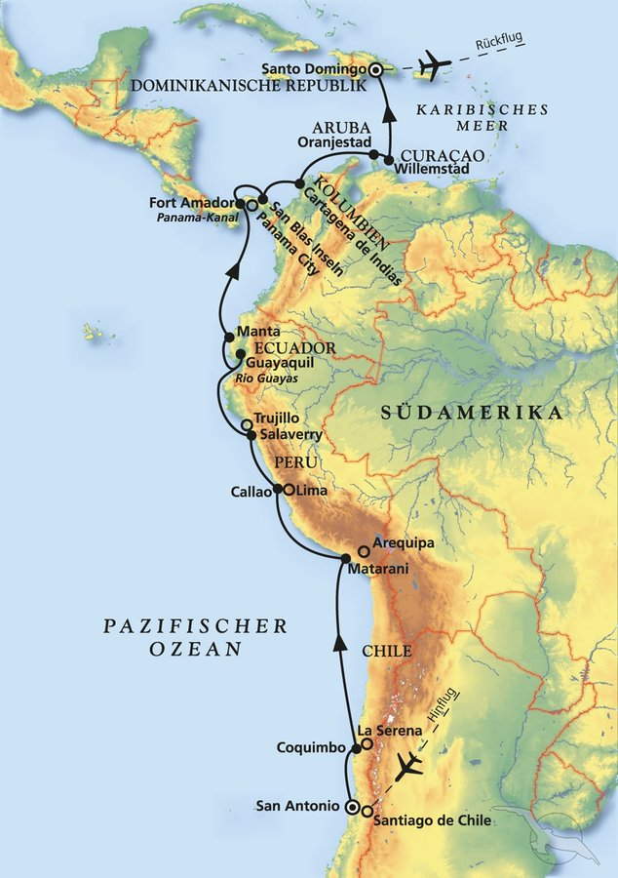
D | Date | Day | A/B/C | STA | STD | Port | Port Code
1 | 7-Mar-25 | 2025-03-07 | B | 07:30 | - | SAN ANTONIO | CLSAI
2 | 8-Mar-25 | 2025-03-08 | B | - | 18:00 | San Antonio | CLSAI
3 | 9-Mar-25 | 2025-03-09 | B | 12:00 | 22:00 | Coquimbo / La Serena | CLCQQ
4 | 10-Mar-25 | 2025-03-10 | C | - | - | at sea | -
5 | 11-Mar-25 | 2025-03-11 | C | - | - | at sea | -
6 | 12-Mar-25 | 2025-03-12 | B | 07:00 | 21:00 | Matarani | PEMRI
7 | 13-Mar-25 | 2025-03-13 | C | - | - | at sea | -
8 | 14-Mar-25 | 2025-03-14 | B | 07:30 | - | Callao / Lima | PECLL
9 | 15-Mar-25 | 2025-03-15 | B | - | 13:00 | Callao / Lima | PECLL
10 | 16-Mar-25 | 2025-03-16 | B | 08:30 | 18:00 | Salaverry / Trujillo | PESVY
11 | 17-Mar-25 | 2025-03-17 | C | - | - | at sea | -
12 | 18-Mar-25 | 2025-03-18 | B | 08:00 | 18:00 | Guayaquil | ECGYE
13 | 19-Mar-25 | 2025-03-19 | B | 08:30 | 18:00 | Manta | ECMEC
14 | 20-Mar-25 | 2025-03-20 | C | - | - | at sea | -
15 | 21-Mar-25 | 2025-03-21 | B | 12:00 | 20:00 | Fuerte Amador / Panama-City | PAPTY
16 | 22-Mar-25 | 2025-03-22 | C | 06:00 | 16:00 | Panamakanal | -
17 | 23-Mar-25 | 2025-03-23 | A | 07:00 | 15:00 | San Blas Inseln | PAXXX
18 | 24-Mar-25 | 2025-03-24 | B | 08:00 | 23:00 | Cartagena de Indias | COCTG
19 | 25-Mar-25 | 2025-03-25 | C | - | - | at sea | -
20 | 26-Mar-25 | 2025-03-26 | B | 08:00 | 23:00 | Oranjestad / Aruba | AWAUA
21 | 27-Mar-25 | 2025-03-27 | B | 08:00 | 23:00 | Willemstad / Curaçao | CWWIL
22 | 28-Mar-25 | 2025-03-28 | C | - | - | at sea | -
- | 29-Mar-25 | 2025-03-29 | B | 08:00 | - | SANTO DOMINGO | DOSDQ

